11 転入超過率
11 転入超過率

 | 時点 2024(R6)年（毎年）
 | 単位 ‰ |  |  |  |  |  |  |  | 偏差値 |  | 70.6
順位 |  | 都道府県名 |  | 数 値 |  |  | 順位 | 都道府県名 |  | 数 値

 |  | 0 | 全 国 |  | - | 0.0 | 24 | 0 | 静 岡 |  | -2.3
1 |  | 0 | 東 京 |  | 5.2 | 0.0 | 24 | 0 | 京 都 |  | -2.3
2 |  | ◎ | 千 葉 |  | 2.5 | 0.0 | 24 | 0 | 佐 賀 |  | -2.3
3 |  | 0 | 神奈川 |  | 2.2 | 0.0 | 27 | 0 | 香 川 |  | -2.4
3 |  | 0 | 大 阪 |  | 2.2 | 0.0 | 28 | 0 | 広 島 |  | -2.7
5 |  | 0 | 埼 玉 |  | 2.0 | 0.0 | 29 | 0 | 福 井 |  | -2.8
6 |  | 0 | 福 岡 |  | 1.7 | 0.0 | 29 | 0 | 岐 阜 |  | -2.8
7 |  | 0 | 愛 知 |  | -0.1 | 0.0 | 31 | 0 | 新 潟 |  | -3.1
8 |  | 0 | 滋 賀 |  | -0.5 | 0.0 | 31 | 0 | 鹿児島 |  | -3.1
9 |  | 0 | 山 梨 |  | -0.6 | 0.0 | 33 | 0 | 島 根 |  | -3.3
10 |  | 0 | 長 野 |  | -0.7 | 0.0 | 34 | 0 | 三 重 |  | -3.4
11 |  | 0 | 熊 本 |  | -0.8 | 0.0 | 34 | 0 | 鳥 取 |  | -3.4
12 |  | 0 | 茨 城 |  | -1.1 | 0.0 | 36 | 0 | 石 川 |  | -3.5
12 |  | 0 | 沖 縄 |  | -1.1 | 0.0 | 36 | 0 | 和歌山 |  | -3.5
14 |  | 0 | 宮 城 |  | -1.2 | 0.0 | 36 | 0 | 愛 媛 |  | -3.5
15 |  | 0 | 北海道 |  | -1.3 | 0.0 | 39 | 0 | 山 口 |  | -3.7
15 |  | 0 | 栃 木 |  | -1.3 | 0.0 | 40 | 0 | 長 崎 |  | -3.8
17 |  | 0 | 兵 庫 |  | -1.4 | 0.0 | 41 | 0 | 秋 田 |  | -3.9
18 |  | 0 | 群 馬 |  | -1.5 | 0.0 | 42 | 0 | 福 島 |  | -4.0
19 |  | 0 | 宮 崎 |  | -1.6 | 0.0 | 42 | 0 | 徳 島 |  | -4.0
20 |  | 0 | 奈 良 |  | -1.8 | 0.0 | 44 | 0 | 山 形 |  | -4.2
21 |  | 0 | 大 分 |  | -2.0 | 0.0 | 45 | 0 | 岩 手 |  | -4.3
22 |  | 0 | 富 山 |  | -2.2 | 0.0 | 46 | 0 | 青 森 |  | -4.5
22 |  | 0 | 岡 山 |  | -2.2 | 0.0 | 47 | 0 | 高 知 |  | -4.9
転入超過率
北海道 | -1.30
青 森 | -4.50
岩 手 | -4.30
宮 城 | -1.20
秋 田 | -3.90
山 形 | -4.20
福 島 | -4.00
茨 城 | -1.10
栃 木 | -1.30
群 馬 | -1.50
埼 玉 | 2.00
千 葉 | 2.50
東 京 | 5.20
神奈川 | 2.20
新 潟 | -3.10
富 山 | -2.20
石 川 | -3.50
福 井 | -2.80
山 梨 | -0.60
長 野 | -0.70
岐 阜 | -2.80
静 岡 | -2.30
愛 知 | -0.10
三 重 | -3.40
滋 賀 | -0.50
京 都 | -2.30
大 阪 | 2.20
兵 庫 | -1.40
奈 良 | -1.80
和歌山 | -3.50
鳥 取 | -3.40
島 根 | -3.30
岡 山 | -2.20
広 島 | -2.70
山 口 | -3.70
徳 島 | -4.00
香 川 | -2.40
愛 媛 | -3.50
高 知 | -4.90
福 岡 | 1.70
佐 賀 | -2.30
長 崎 | -3.80
熊 本 | -0.80
大 分 | -2.00
宮 崎 | -1.60
鹿児島 | -3.10
沖 縄 | -1.10

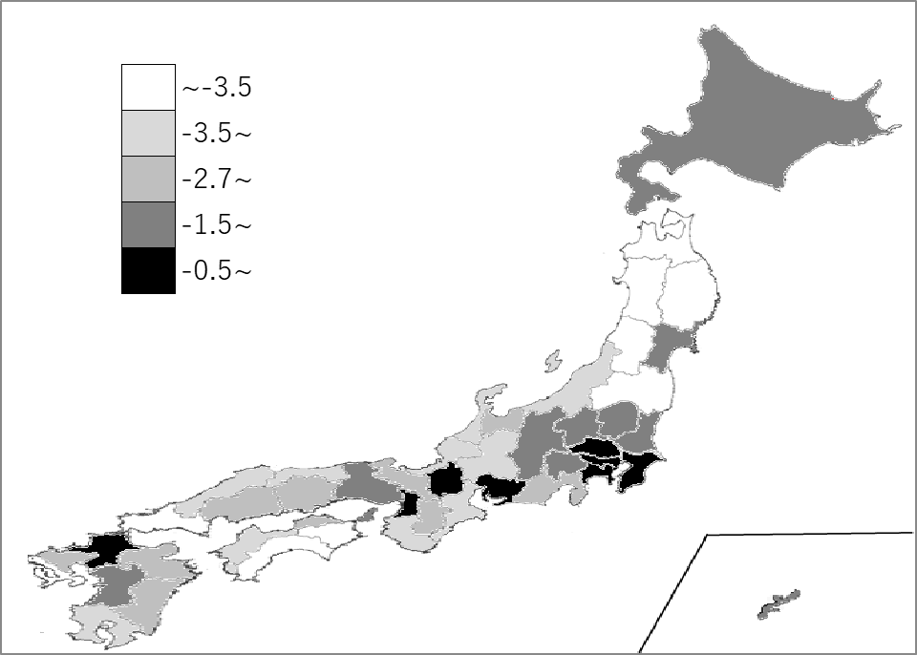
千葉県の推移
令和2年 | 2.8 | 2
令和3年 | 3.0 | 3
令和4年 | 3.1 | 1
令和5年 | 2.7 | 2
令和6年 | 2.5 | 2

《備 考》 ・資料出所 総務省統計局「住民基本台帳人口移動報告」「人口推計年報」 ・算出方法 転入超過数÷日本人人口 ・参 考 千葉県の転入超過数は、15,289人で4位です。 注）1.「－」の数値は、転出超過です。 2.日本人のみを対象としています。

